（記入例）
商品提案書
事業者名 |  | 九州生菓株式会社
商品名（返礼品名） |  | カステラセットB |  |  |  |  | 消費税 ( ８％・10％ )
提供価格 |  | 3,000 |  | 円（税込）

配送温度帯 |  | 常温 ・ 冷蔵 ・ 冷凍※
配送エリアの制限 |  | 有・無 | 配送不可エリア

梱包サイズ | 縦(cm) | 横(cm) | 高さ(cm) | 合計(cm) | 重さ(kg) | サイズ
 | 15.5cm | 25cm | 7cm | 47.5cm | 1.2kg | 60

商品内容 ・内容量 ・素材 ・原産地 ・材質 |  | チーズカステラ、ざぼんカステラ、チョコカステラ 各２２０ｇ 各１本 計３本 化粧箱入り
商品説明（PR原稿） 目安150文字以上 |  | 素材と職人技が生む、長崎伝統の味。こだわりのザラメ糖と雲仙普賢岳のふもとで採れた新鮮なたまごを使用し、ベテランの職人が手焼きで時間をかけて丹精込めて焼き上げました。水と緑の城下町、○○に本店を構え、「長崎の伝統を焼き上げる」そんな思いで日々カステラと向き合う九州生菓。本場長崎でも多くの方々に愛されています。
現在 154文字
商品についての 注意事項/その他 |  | ※画像はイメージです。 直射日光、高温多湿を避けて保存してください。開封後は冷蔵保存し、お早めにお召し上がりください。
賞味期限・消費期限 |  | 常温・冷蔵・冷凍 |  | 90日 |  | 最終加工地

受付期間の制限 |  | 有・無 | 受付締切日
出荷期間の制限 |  | 有・無 | 出荷期間 |  |  |  | ~
数量の制限 |  | 有・無 | 限定数 |  | 300セット

商品画像 １ |  |  |  |  | 商品画像 ３
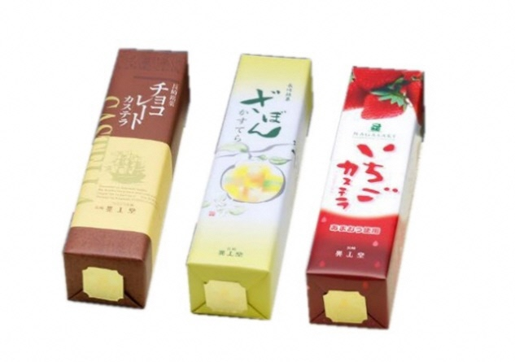

商品画像 ２ |  |  |  |  | 商品画像 ４
